상품제안서
조아패드메모잇_튤립(주문제작형) | 상품코드: F05581

 |  |  |  |  |  |  | 02-412-0044 | www.easy1.co.kr
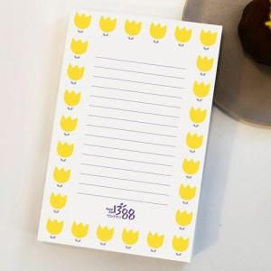

【상세/제작정보】 | 귀여운 튤립이 줄을 맞춰 메모에 더욱 가는 메모잇

【인쇄/포장옵션】 | 풀칼라 / OPP(비닐)

【공급단가】 | 수량 | 500~ | 1,000~ | 2,000~ | 3,000~ | 5,000~
*VAT별도 | 50매 | 1,180원 | 1,160원 | 1,140원 | 1,110원 | 1,090원
 | 100매 | 1,680원 | 1,660원 | 1,620원 | 1,570원 | 1,550원
 | 200매 | 2,430원 | 2,390원 | 2,340원 | 2,280원 | 2,240원

【상품 URL】 | https://dev.easy1.co.kr:443/src/goods_detail.php?gdno=5581

